Pannello di controllo
14 Sara G | BATTUTA |  | RICEZIONE |  | DIFESA
15 Ilaria

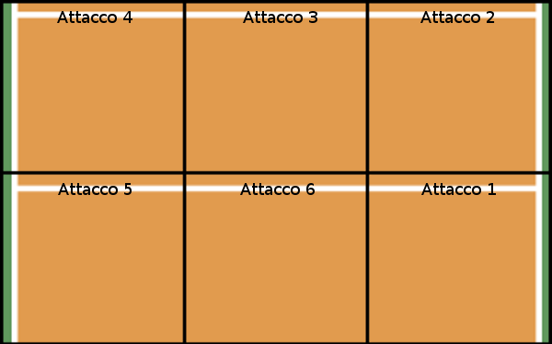
17 Irene
18 Linda
28 Nicole R
16 Elena
9 Bea
25 Nicole S
5 Chiara

2 Sara
13 Sassa

8 Leo | ALTRO |  |  |  | AVVERSARI

Set: | 3 |  | SC Parma | Avversari | Prima azione | Pos avversari

 |  | Set 1 | 18 | 25 | r | 3
Palleggio: | 13 | Set 2 | 19 | 25 | b | 3
(13/14) |  | Set 3 | 21 | 25 | r | 1
 |  | Set 4
 |  | Set 5

Ricezione | 0

Rice/Dif
Perfetta: | 0
Positiva: | 1
Negativa: | 0

Alzata: | 0

